Audit Energisa
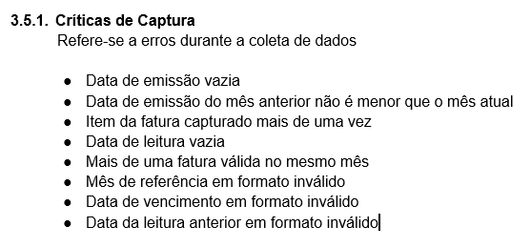
Nro. Crítica | Críticas de Captura | Dados |  |  | Resultado
1 | Data de emissão vazia |  | 03/10/2022 |  | Sem erros
2 | Data de emissão do mês anterior não é menor que o mês atual | 31/08/2022 | 03/10/2022 |  | Sem erros
3 | Data de leitura vazia |  | 30/09/2022 |  | Sem erros
4 | Mais de uma fatura válida no mesmo mês | 31/08/2022 | 03/10/2022 | 31/10/2022 | Mais de uma fatura em um mesmo mês
5 | Mês de referência em formato inválido |  | Setembro/2022 |  | Sem erros
6 | Data de vencimento em formato inválido |  | 14/10/2022 |  | Sem erros
7 | Data da leitura anterior em formato inválido | 31/08/2022 |  |  | Sem erros

